상품제안서
아리랑 페리자개 OTG 시즌2+명함케이스 SET (4GB~128GB) | 상품코드: F25483

 |  |  |  |  |  |  | 02-412-0044 | www.easy1.co.kr
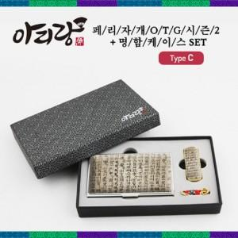

【상세/제작정보】

【인쇄/포장옵션】 | 레이저 / 싸바리케이스

【공급단가】 | 수량 | 50~ | 100~ | 500~ | 1,000~ | 2,000~
*VAT별도 | 8G | 21,600원 | 21,240원 | 20,700원 | 20,330원 | 19,800원
 | 16G | 24,000원 | 23,600원 | 23,000원 | 22,590원 | 22,000원
 | 32G | 28,800원 | 28,320원 | 27,600원 | 27,120원 | 26,400원
 | 64G | 36,000원 | 35,400원 | 34,500원 | 33,900원 | 33,000원

【상품 URL】 | https://dev.easy1.co.kr:443/src/goods_detail.php?gdno=25483

